Модули
Перейти в содержание
МОДУЛИ ДЛЯ СВЕТОДИОДНЫХ БЕГУЩИХ СТРОК И ЭКРАНОВ (в комплект входит: 1 шлейф, 1 провод 5V)
Модули Outdoor DIP
Артикул | Изображение | Наименование | Яркость | Скан | Напряжение | Цвет | ОПТ1 | Розница
УТ000004691 |  | Модуль для бегущей строки LS outdoor DIP 320х160 P10 красный 20W (без гарантии) (без магнитов) | 2700 KD/m2 | 0.25 | 5V | Красный | 285.0 | 352.5 | Акция!!!
УТ000004690 | 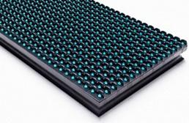 | Модуль для бегущей строки LS outdoor DIP 320х160 P10 20W 2700 KD/m2 (без магнитов) | 2700 KD/m2 | 0.25 | 5V | Жёлтый | 564.3 | 697.9
 |  |  |  |  |  | Красный | 513.0 | 634.5 | Акция!!!
 |  |  |  |  |  | Синий | 614.5 | 760.0
 |  |  |  |  |  | Зелёный | 566.6 | 700.8
УТ000006388 |  | Модуль для бегущей строки LS outdoor DIP 320х160 P10 20W 2700 KD/m2 (без магнитов) CAI LIANG | 2700 KD/m2 | 0.25 | 5V | Зелёный | 969.0 | 1,198.5
 |  |  |  |  |  | Жёлтый | 969.0 | 1,198.5
 |  |  |  |  |  | Красный | 796.9 | 985.6
 |  |  |  |  |  | Синий | 969.0 | 1,198.5
УТ000004692 | 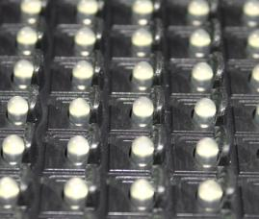 | Модуль для бегущей строки LS outdoor DIP 320х160 P10 белый 20W (без гарантии) (без магнитов) | 3300 KD/m2 | 0.25 | 5V | Белый холодный | 319.2 | 394.8 | Акция!!!
УТ000004693 |  | Модуль для бегущей строки LS outdoor DIP 320х160 P10 20W (без магнитов) (гарантия 6 месяцев) | 3300 KD/m2 | 0.25 | 5V | Белый холодный | 547.2 | 676.8
УТ000006387 |  | Модуль для бегущей строки LS outdoor DIP 320х160 P10 20W 6000 KD/m2 (без магнитов) CAI LIANG | 6000 KD/m2 | 0.25 | 5V | Белый холодный | 991.8 | 1,226.7
УТ000004694 |  | Модуль для бегущей строки LS outdoor DIP 320х160 P10 30W 3000 KD/m2 (без магнитов) | 3000 KD/m2 | 0.25 | 5V | Красно-зеленый | 900.6 | 1,113.9
 |  |  |  |  |  | Синий-белый | 923.4 | 1,142.1 | под заказ
УТ000004695 | 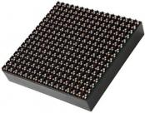 | Модуль LS DIP 546 outdoor 160х160 P10 RGB 20W 7000-8000 KD/m2 (без магнитов) | 7000-8000 KD/m2 | 0.25 | 5V | RGB | 910.9 | 1,126.6 | Акция!!!
Модули Indoor SMD
Артикул | Изображение | Наименование | Яркость | Скан | Напряжение | Цвет
УТ000005570 |  | Модуль LS SMD 3535 P10 Indoor 15W 320*160 мм scan 1/4 Indoor (комплект 3шт без магнитов) | 1000-1200 Nits | 0.25 | 5V | Белый холодный | 775.2 | 958.8 | Акция!!!
Модули полноцветные Outdoor SMD
Артикул | Изображение | Наименование | Яркость | Скан | Напряжение | Цвет
УТ000007224 |  | Модуль LS полноцвет RGB outdoor SMD 3535 256х128 P8 33W 5500 KD/m2 1/2 скан (без магнитов) CAI LIANG | 5500 KD/m2 | 0.5 | 5V | RGB | 1,584.6 | 1,959.9
УТ000006389 |  | Модуль LS полноцвет RGB outdoor SMD 3535 320х160 P10 33W 5500 KD/m2 (без магнитов) CAI LIANG | 5500 KD/m2 | 0.25 | 5V | RGB | 1,593.7 | 1,971.2
УТ000007223 |  | Модуль LS полноцвет RGB outdoor SMD 3535 320х160 P10 33W 6500 KD/m2 (без магнитов) CAI LIANG | 6500 KD/m2 | 0.5 | 5V | RGB | 2,679.0 | 3,313.5
УТ000007225 |  | Модуль LS полноцвет RGB outdoor SMD 3535 320х160 P5 33W 5500 KD/m2 1/2 скан (без магнитов) CAI LIANG | 5500 KD/m2 | 0.5 | 5V | RGB | 3,397.2 | 4,201.8
Модули монохром Outdoor SMD
Артикул | Изображение | Наименование | Яркость | Скан | Напряжение | Цвет
УТ000006390 |  | Модуль для бегущей строки LS outdoor SMD 3535 P10 20W 320*160мм scan 1/4 (без магнитов) CAI LIANG | 3500 KD/m2 | 0.25 | 5V | Красный | 889.2 | 1,099.8 | Акция!!!
УТ000006821 |  | Модуль LS RG outdoor SMD 320х160 P10 33W 5500 KD/m2 1/4 скан (без магнитов) CAI LIANG | 5500 KD/m2 | 0.25 | 5V | Красно-зеленый | 1,707.7 | 2,112.2 | Акция!!!
Размер в пикселях 32х16 и 16х16 соответственно. Степень защиты - IP65. Плотность пикселей на кв.м. - 10 000шт.

Контроллеры и Хабы
Перейти в содержание
КОНТРОЛЛЕРЫ И ХАБЫ ДЛЯ СВЕТОДИОДНЫХ БЕГУЩИХ СТРОК И ЭКРАНОВ
Контроллеры ONBON серии BX
Артикул | Изображение | Наименование | Характеристики | ОПТ1 | Розница
УТ000004995 | 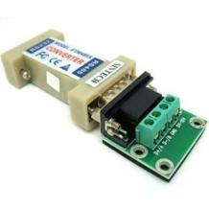 | Convert adapter rs232/485 JaRa | RS232-485 конвертер в основном используется для связи контроллеров электроники. Он предназначен для преобразования сигналов интерфейса RS232 в сигналы интерфейса RS485 и обратно. Конвертер работает между главным контроллером и подчиненной системой в дополнение автоматизированных систем. | 894.9 | 1,106.9
УТ000007116 | 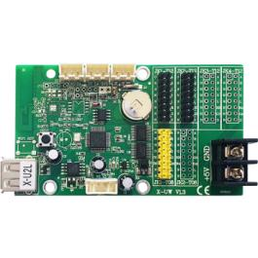 | Контроллер X-U2L | Разрешение - Одноцветные панели: 1024 × 16, 512 × 32, 256 × 32, 128 × 32 Разрешение - Двухцветные панели: 512 × 32, 256 × 32, 128 × 32 Управление: USB Поддерживаемые датчики: температура и влажность Напряжение: 5V (3.5V ~ 6.5V) Рабочая температура: -40 ° C ~+ 80 ° C Цветность: монохромный, двухцветный, трехцветный | 523.3 | 647.2
УТ000007355 | 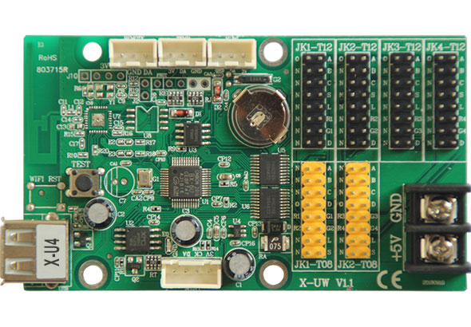 | Контроллер X-U4 | Разрешение - Одноцветные панели: 3200 × 32, 2112 × 48, 1600 × 64 Разрешение - Двухцветные панели: 1600 × 32, 1056 × 48, 800 × 64 Управление: USB Поддерживаемые датчики: температура и влажность Напряжение: 5V (3.5V ~ 6.5V) Рабочая температура: -40 ° C ~+ 80 ° C Цветность: монохромный, двухцветный, трехцветный | 1,584.6 | 1,959.9
УТ000007136 |  | Контроллер X-U4L | Разрешение - Одноцветные панели: 3200 × 16, 2048 × 32, 1344 × 48, 1024 × 64 Разрешение - Двухцветные панели: 1600 × 16, 1024 × 32, 672 × 48, 512 × 64 Управление: USB Поддерживаемые датчики: температура и влажность Напряжение: 5V (3.5V ~ 6.5V) Рабочая температура: -40 ° C ~+ 80 ° C Цветность: монохромный, двухцветный, трехцветный | 1,026.0 | 1,269.0
УТ000008439 | 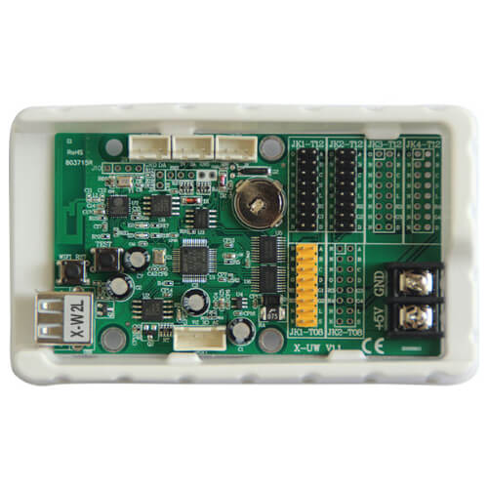 | Контроллер X-W2L WIFI | Разрешение - Одноцветные панели: 1024 × 16, 512 × 32, 256 × 32, 128 × 32 Разрешение - Двухцветные панели: 512 × 32, 256 × 32, 128 × 32 Управление: WI-FI + USB Поддерживаемые датчики: температура и влажность Напряжение: 5V (3.5V ~ 6.5V) Рабочая температура: -40 ° C ~+ 80 ° C Цветность: монохромный, двухцветный, трехцветный | 661.2 | 817.8
УТ000007726 | 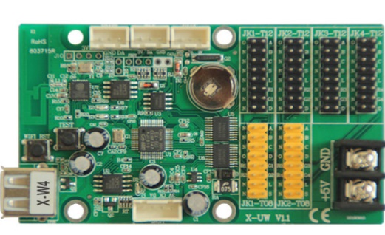 | Контроллер X-W4 WIFI | Разрешение - Одноцветные панели: 3200 × 32, 2112 × 48, 1600 × 64 Разрешение - Двухцветные панели: 1600 × 32, 1056 × 48, 800 × 64 Управление: WI-FI + USB Поддерживаемые датчики: температура и влажность Напряжение: 5V (3.5V ~ 6.5V) Рабочая температура: -40 ° C ~+ 80 ° C Цветность: монохромный, двухцветный, трехцветный | 1,892.4 | 2,340.6
УТ000007729 | 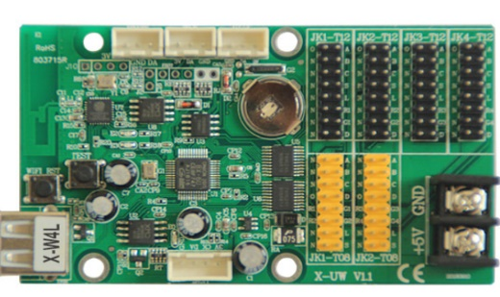 | Контроллер X-W4L | Разрешение - Одноцветные панели: 3200 × 16, 2048 × 32, 1344 × 48, 1024 × 64 Разрешение - Двухцветные панели: 1600 × 16, 1024 × 32, 672 × 48, 512 × 64 Управление: WI-FI + USB Поддерживаемые датчики: температура и влажность Напряжение: 5V (3.5V ~ 6.5V) Рабочая температура: -40 ° C ~+ 80 ° C Цветность: монохромный, двухцветный, трехцветный | 1,470.6 | 1,818.9
УТ000008104 | 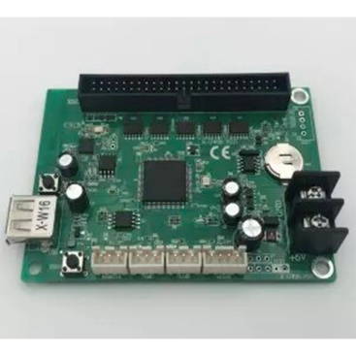 | Контроллер X-W16 WIFI (50pin) | Разрешение - Одноцветные панели: 2048*64、1024*128、672*192、512*256 Разрешение - Двухцветные панели: 1024*64、512*128、336*192、256*256 Управление: USB Поддерживаемые датчики: температура и влажность Напряжение: 5V (3.5V ~ 6.5V) Рабочая температура: -40 ° C ~+ 80 ° C Цветность: монохромный, двухцветный, трехцветный | 2,063.4 | 2,552.1
УТ000007728 | 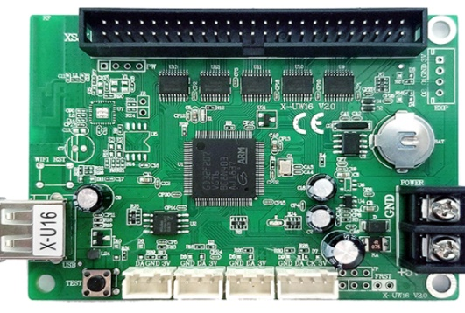 | Контроллер X-U16 (50pin) | Разрешение - Одноцветные панели: 2048*64、1024*128、672*192、512*256 Разрешение - Двухцветные панели: 1024*64、512*128、336*192、256*256 Управление: USB Поддерживаемые датчики: температура и влажность Напряжение: 5V (3.5V ~ 6.5V) Рабочая температура: -40 ° C ~+ 80 ° C Цветность: монохромный, двухцветный, трехцветный | 1,584.6 | 1,959.9
УТ000007204 | 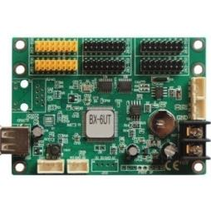 | Контроллер BX-6UT | Зона контроля (пиксели): 1024*16, 512*32, 256*64 Количество рядов уличных модулей: 4 ряда Количество рядов для внутренних модулей: 2 ряда Память: 2 Мб Управление: USB флеш-накопитель Поддерживаемые датчики: температура, температура и влажность, ИК, яркость Напряжение: 5V (3.5V ~ 6.5V) Рабочая температура: -30 ° C ~+ 50 ° C Цветность: монохромный, двухцветный | 1,276.8 | 1,579.2
УТ000008435 | 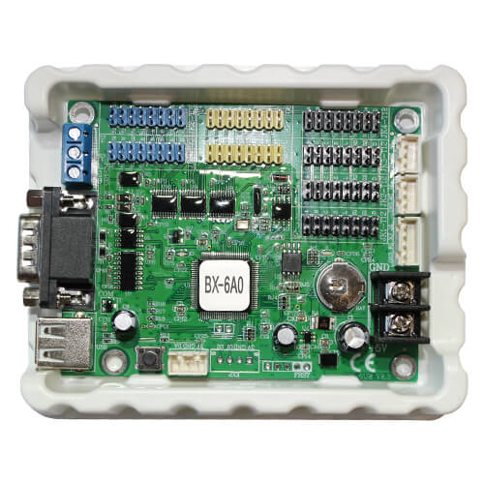 | Контроллер BX-6A0 | Разрешение - Одноцветные панели: 32K 2048*16 1024*32 672*48 512*64 Количество рядов уличных модулей: 4 ряда Память: 2 Мб Управление: USB, RS232 Поддерживаемые датчики: температура, влажность, ИК Напряжение: 5V (3.5V ~ 6.5V) Рабочая температура: -30 ° C ~+ 50 ° C Цветность: монохромный, двухцветный | 1,276.8 | 1,579.2
УТ000006065 | 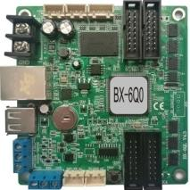 | Контроллер BX-6Q0 | Зона контроля (пиксели): 3200*16 2048*32 1344*48 1024*64 896*80 768*96 640*112 512*128 3200*32 2688*48 2048*64 1792*80 1280*112 1024*128 Количество рядов уличных модулей: 4 ряда Количество рядов для внутренних модулей: 2 ряда Управление: USB Поддерживаемые датчики: температура, влажность Напряжение: 5V (3.5V ~ 6.5V) Рабочая температура: -30 ° C ~+ 50 ° C Цветность: монохромный, двухцветный Встроенные хабы: HUB256-T8, HUB128-T8, HUB256-T12, HUB128-T12 | 3,363.0 | 4,159.5
УТ000006642 | 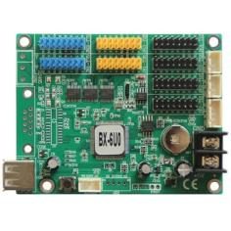 | Контроллер BX-6U0 | Зона контроля (пиксели): 2048*16, 1024*32, 512*64, 1536*16, 768*32, 384*64, 1024*16, 512*32, 256*64, 128*128 Количество рядов уличных модулей: 4 ряда Количество рядов для внутренних модулей: 2 ряда Память: 2 Мб Управление: USB флеш-накопитель Поддерживаемые датчики: температура, температура и влажность, ИК, яркость Напряжение: 5V (3.5V ~ 6.5V) Рабочая температура: -30 ° C ~+ 50 ° C Цветность: монохромный, двухцветный, трехцветный | 1,698.6 | 2,100.9
УТ000006643 | 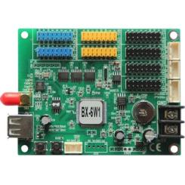 | Контроллер BX-6W1 WiFi | Зона контроля (пиксели): 2048*16, 1024*32, 512*64, 1536*16, 768*32, 384*64, 1024*16, 512*32, 256*64, 128*128 Количество рядов уличных модулей: 4 ряда Количество рядов для внутренних модулей: 2 ряда Память: 2 Мб Управление: WiFi, USB Поддерживаемые датчики: температура, температура и влажность, ИК, яркость Напряжение: 5V (3.5V ~ 6.5V) Рабочая температура: -30 ° C ~+ 50 ° C Цветность: монохромный, двухцветный, трехцветный | 2,277.7 | 2,817.2
УТ000006066 | 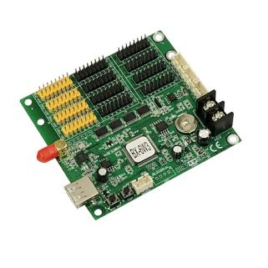 | Контроллер BX-6WZ3 WIFI | Зона контроля (пиксели): 3200*16 2048*32 1344*48 1024*64 896*80 768*96 640*112 512*128 3200*32 2688*48 2048*64 1792*80 1280*112 1024*128 Количество рядов уличных модулей: 8 ряда Количество рядов для внутренних модулей: 4 ряда Память: 2 Мб Управление: WiFi Поддерживаемые датчики: температура и влажность Напряжение: 5V (3.5V ~ 6.5V) Рабочая температура: -30 ° C ~+ 50 ° C Цветность: монохромный, двухцветный Встроенные Хабы: HUB256-T8, HUB128-T8, HUB256-T12, HUB128-T12 | 4,092.6 | 5,061.9
УТ000007727 | 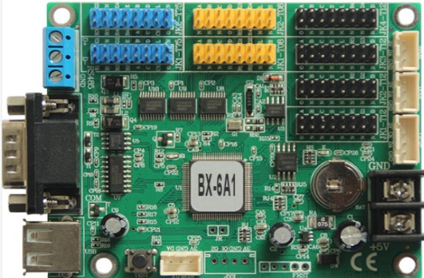 | Контроллер BX-6A1 | Разрешение - Одноцветные панели: 3200*16、2048*32、1024*64 Разрешение - Двухцветные панели: 3072*16、1536*32、768*64 Разрешение - Трехцветные панели: 2048*16、1024*32、512*64、256*128 Управление: COM +USB Поддерживаемые датчики: температура и влажность Напряжение: 5V (3.5V ~ 6.5V) Рабочая температура: -40 ° C ~+ 80 ° C Цветность: монохромный, двухцветный, трехцветный | 2,200.2 | 2,721.3
УТ000008437 | 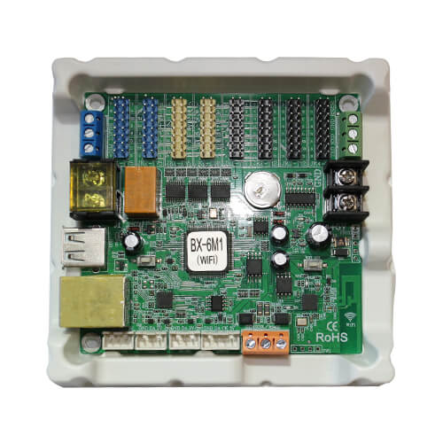 | Контроллер BX-6M1 +WiFi | Зона контроля (пиксели):3200*16 2048*32 1344*48 1024*64 Количество рядов уличных модулей: 4 ряда Количество рядов для внутренних модулей: 2 ряда Память: 4 Мб Управление: WiFi, USB, LAN100M Поддерживаемые датчики: температура, температура и влажность, ИК, яркость Напряжение: 5V (3.5V ~ 6.5V) Рабочая температура: -30 ° C ~+ 50 ° C Цветность: монохромный, двухцветный, трехцветный | 3,089.4 | 3,821.1
УТ000008434 | 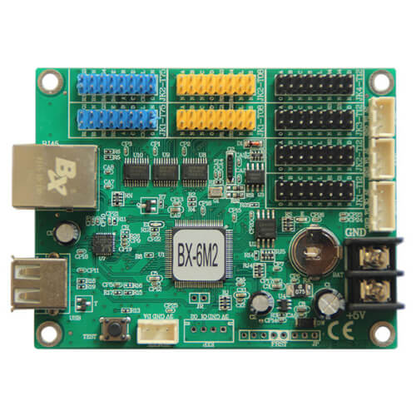 | Контроллер BX-6M2 | Зона контроля (пиксели):3200*32、3200*16、2048*64 Количество рядов уличных модулей: 4 ряда Количество рядов для внутренних модулей: 2 ряда Память: 2 Мб Управление: USB, LAN100M Поддерживаемые датчики: температура, температура и влажность, ИК, яркость Напряжение: 5V (3.5V ~ 6.5V) Рабочая температура: -30 ° C ~+ 50 ° C Цветность: монохромный, двухцветный, трехцветный | 3,009.6 | 3,722.4
УТ000008436 | 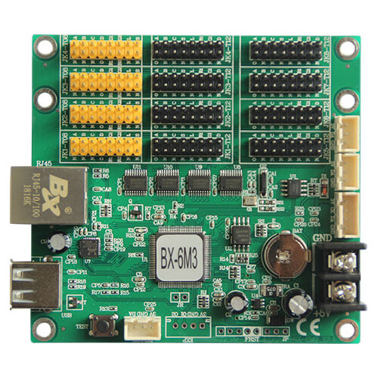 | Контроллер BX-6M3 | Зона контроля (пиксели): 3200*32、2048*64、1024*128 Количество рядов уличных модулей: 8 ряда Память: 2 Мб Управление: USB флеш-накопитель, LAN100M Поддерживаемые датчики: температура, температура и влажность, ИК, яркость Напряжение: 5V (3.5V ~ 6.5V) Рабочая температура: -30 ° C ~+ 50 ° C Цветность: монохромный, двухцветный | 3,955.8 | 4,892.7
УТ000008438 | 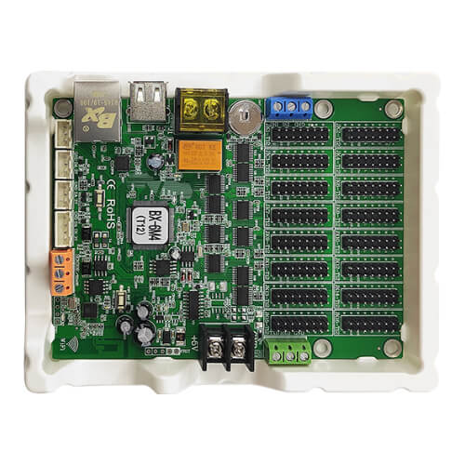 | Контроллер BX-6M4-T12 +WiFi | Зона контроля (пиксели):2048*64 1344*96 1024*128 672*192 512*256 Количество рядов уличных модулей: 16 ряда Память: 4 Мб Управление: WiFi, USB, LAN100M Поддерживаемые датчики: температура, температура и влажность, ИК, яркость Напряжение: 5V (3.5V ~ 6.5V) Рабочая температура: -30 ° C ~+ 50 ° C Цветность: монохромный, двухцветный, трехцветный | 4,731.0 | 5,851.5
УТ000004698 | 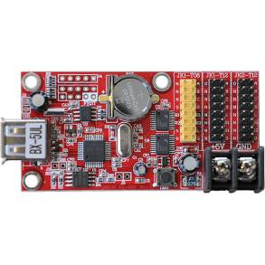 | Контроллер BX-5UL | Разрешение - Одноцветные панели: 10K 640*16 320*32 Разрешение - Двухцветные панели: 5K 320*16 160*32 Количество рядов уличных модулей: 2 ряда Количество рядов для внутренних модулей: 1 ряд Память: 2 Мб Управление: USB флеш-накопитель Поддерживаемые датчики: температура, влажность, ИК Напряжение: 5V (3.5V ~ 6.5V) Рабочая температура: -30 ° C ~+ 50 ° C Цветность: монохромный, двухцветный | 513.0 | 634.5 | Акция!!!
УТ000006641 |  | Контроллер BX-5UL c USB |  | 513.0 | 634.5
УТ000004699 |  | Контроллер BX-5UT | Разрешение - Одноцветные панели: 16K 1024*16 512*32 Разрешение - Двухцветные панели: 8K 512*16 256*32 Количество рядов уличных модулей: 2 ряда Количество рядов для внутренних модулей: 1 ряд Память: 2 Мб Управление: USB флеш-накопитель Поддерживаемые датчики: температура, влажность, ИК Напряжение: 5V (3.5V ~ 6.5V) Рабочая температура: -30 ° C ~+ 50 ° C Цветность: монохромный, двухцветный | 741.0 | 916.5 | под заказ
УТ000004700 | 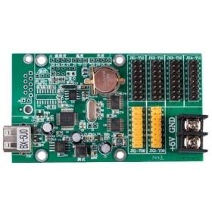 | Контроллер BX-5U0 с USB | Разрешение - Одноцветные панели: 16K 1024*16 512*32 320*48 256*64 Разрешение - Двухцветные панели: 8K 512*16 256*32 160*48 128*64 Количество рядов уличных модулей: 4 ряда Количество рядов для внутренних модулей: 2 ряда Память: 2 Мб Управление: USB флеш-накопитель Поддерживаемые датчики: температура, влажность, ИК Напряжение: 5V (3.5V ~ 6.5V) Рабочая температура: -30 ° C ~+ 50 ° C Цветность: монохромный, двухцветный | 912.0 | 1,128.0 | под заказ
УТ000004701 |  | Контроллер BX-5U0 c USB/COM |  | 900.6 | 1,113.9 | под заказ
УТ000004702 | 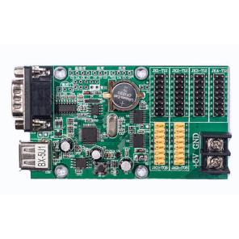 | Контроллер BX-5U1 | Разрешение - Одноцветные панели: 64K 3200*16, 2048*32, 1344*48, 1024*54 Разрешение - Двухцветные панели: 32K 1600*16, 1024*32, 672*48, 512*64 Количество рядов уличных модулей: 4 ряда Количество рядов для внутренних модулей: 2 ряда Память: 2 Мб Управление: USB, RS232 Поддерживаемые датчики: температура, влажность, ИК Напряжение: 5V (3.5V ~ 6.5V) Рабочая температура: -30 ° C ~+ 50 ° C Цветность: монохромный, двухцветный | 1,527.6 | 1,889.4 | под заказ
УТ000004703 | 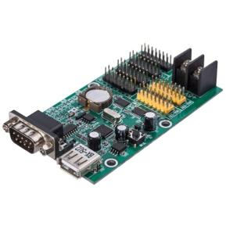 | Контроллер BX-5U2 | Разрешение - Одноцветные панели: 100K 3200*32, 2112*48, 1600*64 Разрешение - Двухцветные панели: 50K 1600*32, 1056*48, 800*64 Количество рядов уличных модулей: 4 ряда Количество рядов для внутренних модулей: 2 ряда Память: 2 Мб Управление: USB, RS232, RS485 Поддерживаемые датчики: температура, влажность, ИК Напряжение: 5V (3.5V ~ 6.5V) Рабочая температура: -30 ° C ~+ 50 ° C Цветность: монохромный, двухцветный | 2,508.0 | 3,102.0 | под заказ
УТ000004704 |  | Контроллер BX-5U3 | Разрешение - Одноцветные панели: 128K 3200*16 3200*32 2720*48 2048*64 1632*80 1344*96 1152*112 1024*128 Разрешение - Двухцветные панели: 64K 3200*16 2048*32 1360*48 1024*64 816*80 672*96 576*112 512*128 Количество рядов уличных модулей: 4 ряда Количество рядов для внутренних модулей: 2 ряда Память: 2 Мб Управление: USB Поддерживаемые датчики: температура, влажность, ИК Напряжение: 5V (3.5V ~ 6.5V) Рабочая температура: -30 ° C ~+ 50 ° C Цветность: монохромный, двухцветный | 3,192.0 | 3,948.0 | Акция!!!
УТ000004994 | 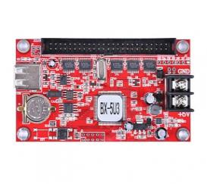 | Контроллер BX-5U3 с разъемами на 8 каналов | Разрешение - Одноцветные панели: 128K 3200*16 3200*32 2720*48 2048*64 1632*80 1344*96 1152*112 1024*128 Разрешение - Двухцветные панели: 64K 3200*16 2048*32 1360*48 1024*64 816*80 672*96 576*112 512*128 Количество рядов уличных модулей: 4 ряда Количество рядов для внутренних модулей: 2 ряда Память: 2 Мб Управление: USB Поддерживаемые датчики: температура, влажность, ИК Напряжение: 5V (3.5V ~ 6.5V) Рабочая температура: -30 ° C ~+ 50 ° C Цветность: монохромный, двухцветный | 3,568.2 | 4,413.3
УТ000004705 | 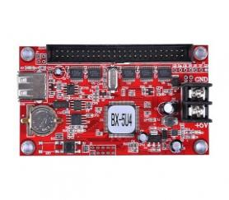 | Контроллер BX-5U4 | Разрешение - Одноцветные панели: 128K 3200*16, 3200*32, 2720*48, 2048*64, 1632*80, 1344*96, 1152*112, 1024*128, 896*144, 800*160, 736*176, 672*192, 608*208, 576*224, 544*240, 512*256 Разрешение - Двухцветные панели: 64K 3200*16, 2048*32, 1360*48, 1024*64, 816*80, 672*96, 576*112, 512*128, 448*144, 400*160, 368*176, 336*192, 304*208, 288*224, 272*240, 256*256 Количество рядов уличных модулей: 4 ряда Количество рядов для внутренних модулей: 2 ряда Память: 2 Мб Управление: USB, RS232, RS485 Поддерживаемые датчики: температура, влажность, ИК Напряжение: 5V (3.5V ~ 6.5V) Рабочая температура: -30 ° C ~+ 50 ° C Цветность: монохромный, двухцветный | 2,850.0 | 3,525.0 | под заказ
УТ000004706 | 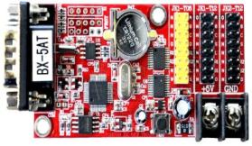 | Контроллер BX-5AT | Разрешение - Одноцветные панели: 128K 3200*16 3200*32 2720*48 2048*64 1632*80 1344*96 1152*112 1024*128 896*144 800*160 736*176 672*192 608*208 576*224 544*240 512*256 Разрешение - Двухцветные панели: 64K 3200*16 2048*32 1360*48 1024*64 816*80 672*96 576*112 512*128 448*144 400*160 368*176 336*192 304*208 288*224 272*240 256*25 Количество рядов уличных модулей: 4 ряда Количество рядов для внутренних модулей: 2 ряда Память: 2 Мб Управление: RS232, RS485 Поддерживаемые датчики: температура, влажность Напряжение: 5V (3.5V ~ 6.5V) Рабочая температура: -30 ° C ~+ 50 ° C Цветность: монохромный, двухцветный | 980.4 | 1,212.6
УТ000004707 | 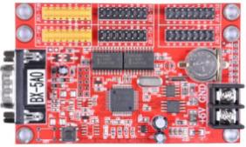 | Контроллер BX-5A0 | Разрешение - Одноцветные панели: 32K 2048*16, 1024*32, 672*48, 512*64 Разрешение - Двухцветные панели: 16K 1024*16, 512*32, 336*48, 256*64 Количество рядов уличных модулей: 4 ряда Количество рядов для внутренних модулей: 2 ряда Память: 2 Мб Управление: RS232, RS485 Поддерживаемые датчики: температура, влажность, ИК Напряжение: 5V (3.5V ~ 6.5V) Рабочая температура: -30 ° C ~+ 50 ° C Цветность: монохромный, двухцветный | 969.0 | 1,198.5
УТ000004708 | 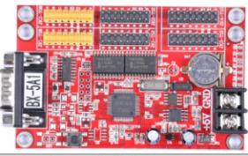 | Контроллер BX-5A1 | Разрешение - Одноцветные панели: 64K 3200*16, 2048*32, 1344*48, 1024*64 Разрешение - Двухцветные панели: 32K 1600*16, 1024*32, 672*48, 512*64 Количество рядов уличных модулей: 4 ряда Количество рядов для внутренних модулей: 2 ряда Память: 2 Мб Управление: RS232, RS485 Поддерживаемые датчики: температура, влажность, ИК Напряжение: 5V (3.5V ~ 6.5V) Рабочая температура: -30 ° C ~+ 50 ° C Цветность: монохромный, двухцветный | 1,755.6 | 2,171.4 | под заказ
УТ000004709 | 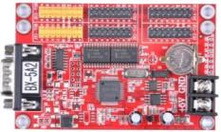 | Контроллер BX-5A2 | Разрешение - Одноцветные панели: 100K 3200*32 2112*48 1600*64 Разрешение - Двухцветные панели: 50K 1600*32 1056*48 800*64 Количество рядов уличных модулей: 4 ряда Количество рядов для внутренних модулей: 2 ряда Память: 2 Мб Управление: RS232, RS485 Поддерживаемые датчики: температура, влажность, ИК Напряжение: 5V (3.5V ~ 6.5V) Рабочая температура: -30 ° C ~+ 50 ° C Цветность: монохромный, двухцветный | 1,812.6 | 2,241.9 | под заказ
УТ000004710 | 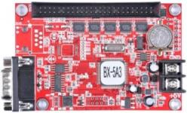 | Контроллер BX-5A3 | Разрешение - Одноцветные панели: 100K 3200 x 32, 2048 x 64, 1344 x 96, 1024 x 128 Разрешение - Двухцветные панели: 50K 2048 x 32, 1024 x 64, 672x96, 512 x 128 Количество рядов уличных модулей: 4 ряда Количество рядов для внутренних модулей: 2 ряда Память: 2 Мб Управление: COM порт RS-232 Поддерживаемые датчики: температура, влажность Напряжение: 5V (3.5V ~ 6.5V) Рабочая температура: -30 ° C ~+ 50 ° C Цветность: монохромный, двухцветный | 3,545.4 | 4,385.1 | под заказ
УТ000004711 | 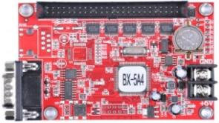 | Контроллер BX-5A4 | Разрешение - Одноцветные панели: 128K 3200*16 3200*32 2720*48 2048*64 1632*80 1344*96 1152*112 1024*128 896*144 800*160 736*176 672*192 608*208 576*224 544*240 512*256 Разрешение - Двухцветные панели: 64K 3200*16 2048*32 1360*48 1024*64 816*80 672*96 576*112 512*128 448*144 400*160 368*176 336*192 304*208 288*224 272*240 256*25 Количество рядов уличных модулей: 4 ряда Количество рядов для внутренних модулей: 2 ряда Память: 2 Мб Управление: RS232, RS485 Поддерживаемые датчики: температура, влажность Напряжение: 5V (3.5V ~ 6.5V) Рабочая температура: -30 ° C ~+ 50 ° C Цветность: монохромный, двухцветный Встроенные хабы: HUB256-T8, HUB128-T8, HUB256-T12, HUB128-T12 | 3,340.2 | 4,131.3 | под заказ
УТ000004712 | 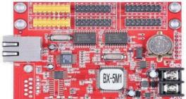 | Контроллер BX-5M1(Ethernet+USB) | Разрешение - Одноцветные панели: 32K 2048*16 1024*32 672*48 512*64 Разрешение - Двухцветные панели: 16K 1024*16, 512*32, 336*48, 256*64 Количество рядов уличных модулей: 4 ряда Количество рядов для внутренних модулей: 2 ряда Память: 2 Мб Управление: LAN100M, USB Поддерживаемые датчики: температура, влажность, ИК Напряжение: 5V (3.5V ~ 6.5V) Рабочая температура: -30 ° C ~+ 50 ° C Цветность: монохромный, двухцветный | 2,394.0 | 2,961.0 | Акция!!!
УТ000004713 |  | Контроллер BX-5M2 | Разрешение - Одноцветные панели: 128K 3200*16, 3200*32, 2688*48, 2048*64 Разрешение - Двухцветные панели: 64K 3200*16, 2048*32, 1344*48, 1024*64 Количество рядов уличных модулей: 4 ряда Количество рядов для внутренних модулей: 2 ряда Память: 2 Мб Управление: LAN100M, USB Поддерживаемые датчики: температура, влажность, ИК Напряжение: 5V (3.5V ~ 6.5V) Рабочая температура: -30 ° C ~+ 50 ° C Цветность: монохромный, двухцветный | 2,941.2 | 3,637.8 | под заказ
УТ000004714 |  | Контроллер BX-5M3 | Разрешение - Одноцветные панели: 128K 3200*16, 3200*32, 2720*48, 2048*64, 1632*80, 1344*96, 1152* 112, 1024*128 Разрешение - Двухцветные панели: 64K 3200*16, 2048*32, 1360*48, 1024*64, 816*80, 672*96, 576*112, 512*128 Количество рядов уличных модулей: 4 ряда Количество рядов для внутренних модулей: 2 ряда Память: 2 Мб Управление: LAN100M, USB Поддерживаемые датчики: температура, влажность, ИК Напряжение: 5V (3.5V ~ 6.5V) Рабочая температура: -30 ° C ~+ 50 ° C Цветность: монохромный, двухцветный | 3,347.0 | 4,139.8
УТ000004715 | 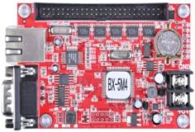 | Контроллер BX-5M4 (Ethernet + USB) | Разрешение - Одноцветные панели: 128K 3200*16, 3200*32, 2720*48, 2048*64, 1632*80, 1344*96, 1152*112, 1024*128, 896*144, 800*160, 736*176, 672*192, 608*208, 576*224, 544*240, 512*256 Разрешение - Двухцветные панели: 64K 3200*16, 2048*32, 1360*48, 1024*64, 816*80, 672*96, 576*112, 512*128, 448*144, 400*160, 368*176, 336*192, 304*208, 288*224, 272*240, 256*256 Количество рядов уличных модулей: 4 ряда Количество рядов для внутренних модулей: 2 ряда Память: 2 Мб Управление: LAN100M, USB Поддерживаемые датчики: температура, влажность, ИК Напряжение: 5V (3.5V ~ 6.5V) Рабочая температура: -30 ° C ~+ 50 ° C Цветность: монохромный, двухцветный | 3,516.9 | 4,349.8
УТ000004716 | 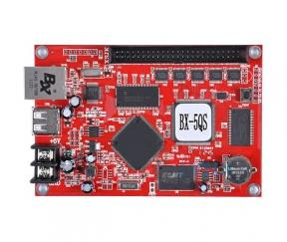 | Контроллер BX-5QS | Зона контроля (пиксели) 2048*64 1360*96 1024*128 672*192 512*256 Количество рядов уличных модулей: 4 ряда Количество рядов для внутренних модулей: 2 ряда Память: 128 Мб Управление: 100M ethernet/RS232/RS485/USB Поддерживаемые датчики: температура, влажность Напряжение: 5V (3.5V ~ 6.5V) Рабочая температура: -30 ° C ~+ 50 ° C Цветность: полноцветный Встроенные хабы: HUB-T75A, HUB-T74, HUB-T08 | 4,503.0 | 5,569.5
УТ000004717 | 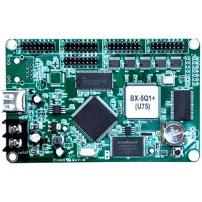 | BX-5Q1 | Зона контроля (пиксели) 256 уровней шкалы серого 32K 2048*16 1024*32 672*48 512*64 400*80 336*96 288*112 256*128 224*144 200*160 Зона контроля (пиксели) Без шкалы серого 64K 2048*16 2048*32 1360*48 1024*64 816*80 672*96 576*112 512*128 448*144 400*160 Количество рядов уличных модулей: 4 ряда Количество рядов для внутренних модулей: 2 ряда Память: 128 Мб Управление: LAN100M, USB Поддерживаемые датчики: температура, влажность Напряжение: 5V (3.5V ~ 6.5V) Рабочая температура: -30 ° C ~+ 50 ° C Цветность: полноцветный Встроенные хабы: HUB75, HUB74, HUB08, HUB-Adapter | 4,674.0 | 5,781.0 | под заказ
УТ000004718 | 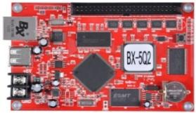 | Контроллер BX-5Q2 | Зона контроля (пиксели) 256 уровней шкалы серого 64K 2048*16 2048*32 1360*48 1024*64 816*80 672*96 576*112 512*128 448*144 400*160 Зона контроля (пиксели) Без шкалы серого 128K 2048*64 1632*80 1360*96 1168*112 1024*128 896*144 816*160 Количество рядов уличных модулей: 4 ряда Количество рядов для внутренних модулей: 2 ряда Память: 128 Мб Управление: 100M ethernet/RS232/RS485/USB Поддерживаемые датчики: температура, влажность Напряжение: 5V (3.5V ~ 6.5V) Рабочая температура: -30 ° C ~+ 50 ° C Цветность: полноцветный Встроенные хабы: HUB-T75A, HUB-T74, HUB-T08 | 5,654.4 | 6,993.6
УТ000004719 | 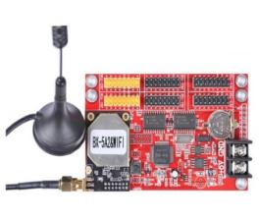 | Контроллер BX-5A1&WiFi | Разрешение - Одноцветные панели: 32K 2048*16, 1024*32, 672*48, 512*64 Разрешение - Двухцветные панели: 16K 2048*16, 1024*32, 672*48, 512*64 Количество рядов уличных модулей: 4 ряда Количество рядов для внутренних модулей: 2 ряда Память: 2 Мб Управление: WiFi Поддерживаемые датчики: температура, влажность, ИК Напряжение: 5V (3.5V ~ 6.5V) Рабочая температура: -30 ° C ~+ 50 ° C Цветность: монохромный, двухцветный | 2,815.8 | 3,482.7 | под заказ
УТ000004993 | 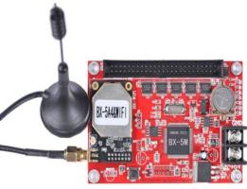 | Контроллер BX-5A2&WiFi | Разрешение - Одноцветные панели: 32K 2048*16, 1024*32, 672*48, 512*64 Разрешение - Двухцветные панели: 16K 2048*16, 1024*32, 672*48, 512*64 Количество рядов уличных модулей: 4 ряда Количество рядов для внутренних модулей: 2 ряда Память: 2 Мб Управление: WiFi Поддерживаемые датчики: температура, влажность Напряжение: 5V (3.5V ~ 6.5V) Рабочая температура: -30 ° C ~+ 50 ° C Цветность: монохромный, двухцветный | 3,868.0 | 4,784.1
УТ000004720 |  | Контроллер BX-5A4&WiFi | Разрешение - Одноцветные панели: 128K 3200*16 3200*32 2720*48 2048*64 1632*80 1344*96 1152*112 1024*128 896*144 800*160 736*176 672*192 608*208 576*224 544*240 512*256 Разрешение - Двухцветные панели: 64K 3200*16 2048*32 1360*48 1024*64 816*80 672*96 576*112 512*128 448*144 400*160 368*176 336*192 304*208 288*224 272*240 256*25 Количество рядов уличных модулей: 4 ряда Количество рядов для внутренних модулей: 2 ряда Память: 2 Мб Управление: WiFi Поддерживаемые датчики: температура, влажность Напряжение: 5V (3.5V ~ 6.5V) Рабочая температура: -30 ° C ~+ 50 ° C Цветность: монохромный, двухцветный Требует дополнительно HUB256-T12 | 4,520.1 | 5,590.7 | под заказ
Хабы ONBON
Артикул | Изображение | Наименование | Характеристики
УТ000004723 |  | HUB- 128-T8 | Переходной ХАБ с портом 50PIN Количество и тип портов: 4 групп, T8 порт | 285.0 | 352.5
УТ000004725 |  | HUB- 256-T8 | 50PIN Максимальный контроль: 256 пикселей (8 групп, Т8 порт) Определение интерфейса: 2 A B C D G0 G1 HS CK 16 I N N N O R R0 R1 N N 15 | 432.1 | 534.4
УТ000008442 | 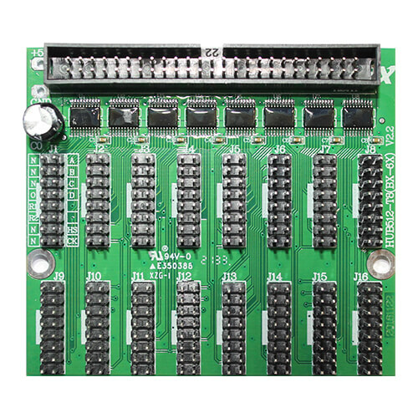 | HUB- 512-T8(BX-6X) | Переходной ХАБ с портом 50PIN Количество и тип портов: 16 групп, T8 порт | 682.9 | 844.6
УТ000004724 | 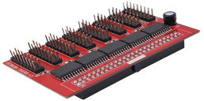 | HUB -128-T12 | Переходной ХАБ с портом 50PIN Количество и тип портов: 8 групп, T12 порт | 376.2 | 465.3
УТ000004726 | 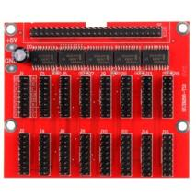 | HUB- 256-T12 | Переходной ХАБ с портом 50PIN Количество и тип портов: 16 групп, T12 порт | 478.8 | 592.2
УТ000008441 |  | HUB- 512-T12(BX-6X) | Переходной ХАБ с портом 50PIN Количество и тип портов: 8 групп, T12 порт | 792.3 | 979.9
УТ000008440 | 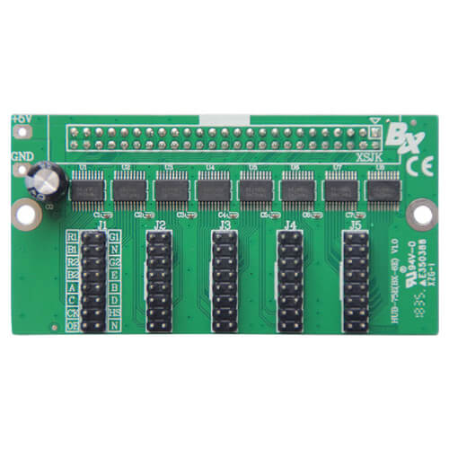 | HUB-75E(BX-6E) | Переходной ХАБ с портом 50PIN Количество и тип портов: 5 групп, T75 порт | 419.5 | 518.9
УТ000004727 |  | HUB -T74A(BX-5Q) | Максимальная высота: 160 линий Определение интерфейса: 2 G1 G2 N N B D HS N 16 1 R1 B1 R2 B2 C CK оригинального 15 | 513.0 | 634.5
УТ000004728 |  | HUB-T75A (BX-5Q) | Максимальная высота: 160 линий Определение интерфейса: 2 G1 G2 N N B D HS N 16 1 R1 B1 R2 B2 C CK оригинального 15 | 535.8 | 662.7
УТ000004729 |  | HUB Adapter (BX-5Q) | Универсальный адаптер с 50 контактным интерфейсом, который поддерживает синхронный полный цвет | 513.0 | 634.5 | под заказ
УТ000004730 | 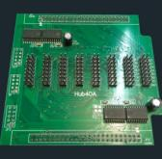 | HUB 40-HD (128-8 рядов) | HUB40 для подключения полноцветных модулей | 855.0 | 1,057.5
УТ000004731 | 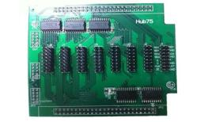 | HUB-75 (128-8 рядов) | HUB75 для подключения полноцветных модулей | 786.6 | 972.9 | под заказ
УТ000004732 | 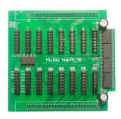 | HUB-75 (256-16 рядов)HD | HUB75 для подключения полноцветных модулей | 786.6 | 972.9 | под заказ
Контроллеры HUIDU серии HD + HUB
Артикул | Изображение | Наименование | Характеристики
УТ000006650 |  | Контроллер HD-A30 2*50 PIN | Разрешение: 1024*512, 2048*256 Метод сканирования: 1/13 Память: 4096 Мб Управление: удаленное через интернет, 3G/4G, USB Разъемы: 2 x 50 PIN Поддерживаемые датчики: температура, влажность Напряжение: 5V (3.5V ~ 6.5V) Рабочая температура: -30 ° C ~+ 50 ° C Цветность: полноцветный | 11,833.2 | 14,635.8
УТ000006651 |  | Контроллер HD-A30 WiFi 2*50 PIN | Разрешение: 1024*512, 2048*256 Метод сканирования: 1/13 Память: 4096 Мб Управление: удаленное через интернет, 3G/4G, USB, WiFi Разъемы: 2 x 50 PIN Поддерживаемые датчики: температура, влажность Напряжение: 5V (3.5V ~ 6.5V) Рабочая температура: -30 ° C ~+ 50 ° C Цветность: полноцветный | 12,198.0 | 15,087.0
УТ000006652 |  | Контроллер HD-A30+ match receiver | Разрешение: 1024*512, 2048*256 Метод сканирования: 1/13 Память: 4096 Мб Управление: удаленное через интернет, 3G/4G, USB Разъемы: 2 x 50 PIN Поддерживаемые датчики: температура, влажность Напряжение: 5V (3.5V ~ 6.5V) Рабочая температура: -30 ° C ~+ 50 ° C Цветность: полноцветный | 11,742.0 | 14,523.0
УТ000006653 |  | Контроллер HD-A30+ WiFi match receiver | Разрешение: 1024*512, 2048*256 Метод сканирования: 1/13 Память: 4096 Мб Управление: удаленное через интернет, 3G/4G, USB, WiFi Разъемы: 2 x 50 PIN Поддерживаемые датчики: температура, влажность Напряжение: 5V (3.5V ~ 6.5V) Рабочая температура: -30 ° C ~+ 50 ° C Цветность: полноцветный | 12,198.0 | 15,087.0
УТ000004721 |  | Контроллер HD-C1 | Разрешение: 384*128 Метод сканирования: 1/13 Память: 512 Мб Управление: удаленное через интернет, 3G/4G, USB, WiFi Разъемы: 2 x 25 PIN Поддерживаемые датчики: температура, влажность Напряжение: 5V (3.5V ~ 6.5V) Рабочая температура: -30 ° C ~+ 50 ° C Цветность: полноцветный | 11,742.0 | 14,523.0 | под заказ
УТ000005095 |  | Контроллер HD-C10 | Разрешение: 384*256 Метод сканирования: 1/13 Память: 512 Мб Управление: удаленное через интернет, 3G/4G, USB Разъемы: 2 x 25 PIN Поддерживаемые датчики: температура, влажность Напряжение: 5V (3.5V ~ 6.5V) Рабочая температура: -30 ° C ~+ 50 ° C Цветность: полноцветный | 14,671.8 | 18,146.7 | под заказ
УТ000006656 |  | Контроллер HD-C10 10*HUB75E | Разрешение: 384*256 Метод сканирования: 1/13 Память: 512 Мб Управление: удаленное через интернет, 3G/4G, USB Разъемы: 10*HUB75E Поддерживаемые датчики: температура, влажность Напряжение: 5V (3.5V ~ 6.5V) Рабочая температура: -30 ° C ~+ 50 ° C Цветность: полноцветный | 7,854.6 | 9,714.9
УТ000006657 |  | Контроллер HD-C10 WiFi 10*HUB75E | Разрешение: 384*256 Метод сканирования: 1/13 Память: 512 Мб Управление: удаленное через интернет, 3G/4G, USB, WiFi Разъемы: 10*HUB75E Поддерживаемые датчики: температура, влажность Напряжение: 5V (3.5V ~ 6.5V) Рабочая температура: -30 ° C ~+ 50 ° C Цветность: полноцветный | 8,151.0 | 10,081.5 | под заказ
УТ000004722 | 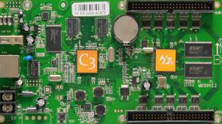 | Контроллер HD-C3 | Разрешение: 384*256 Метод сканирования: 1/13 Память: 524288 Мб Управление: удаленное через интернет, 3G/4G, USB Разъемы: 2 x 50 PIN Поддерживаемые датчики: температура, влажность Напряжение: 5V (3.5V ~ 6.5V) Рабочая температура: -30 ° C ~+ 50 ° C Цветность: монохромный, двухцветный, полноцветный | 14,671.8 | 18,146.7
УТ000006654 |  | Контроллер HD-C30 2*50 PIN | Разрешение: 384x256 (640x480 + R500) Метод сканирования: 1/13 Память: 524288 Мб Управление: удаленное через интернет, 3G/4G, USB Разъемы: 2 x 50 PIN Поддерживаемые датчики: температура, влажность Напряжение: 5V (3.5V ~ 6.5V) Рабочая температура: -30 ° C ~+ 50 ° C Цветность: монохромный, двухцветный, полноцветный | 10,773.0 | 13,324.5
УТ000006655 |  | Контроллер HD-C30 WiFi 2*50 PIN | Разрешение: 384x256 (640x480 + R500) Метод сканирования: 1/13 Память: 524288 Мб Управление: удаленное через интернет, 3G/4G, USB, WiFi Разъемы: 2 x 50 PIN Поддерживаемые датчики: температура, влажность Напряжение: 5V (3.5V ~ 6.5V) Рабочая температура: -30 ° C ~+ 50 ° C Цветность: монохромный, двухцветный, полноцветный | 11,100.2 | 13,729.2 | под заказ
УТ000006662 |  | Контроллер HD-D10 4*HUB75E | Разрешение: 192W*128H 384W*64H 512W*48H Метод сканирования: 1/13 Память: 524288 Мб Управление: удаленное через интернет, 3G/4G, USB Разъемы: 4 x HUB75 Поддерживаемые датчики: температура, влажность Напряжение: 5V (3.5V ~ 6.5V) Рабочая температура: -30 ° C ~+ 50 ° C Цветность: полноцветный | 4,134.8 | 5,114.1
УТ000006663 |  | Контроллер HD-D10 WiFi 4*HUB75E | Разрешение: 192W*128H 384W*64H 512W*48H Метод сканирования: 1/13 Память: 524288 Мб Управление: удаленное через интернет, 3G/4G, USB, WiFi Разъемы: 4 x HUB75 Поддерживаемые датчики: температура, влажность Напряжение: 5V (3.5V ~ 6.5V) Рабочая температура: -30 ° C ~+ 50 ° C Цветность: полноцветный | 4,431.2 | 5,480.7 | под заказ
УТ000006660 |  | Контроллер HD-D20 6*HUB08 | Разрешение: 1024x64 Метод сканирования: 1/13 Память: 256 Мб Управление: удаленное через интернет, 3G/4G, USB Разъемы: 6 x HUB08 Поддерживаемые датчики: температура, влажность Напряжение: 5V (3.5V ~ 6.5V) Рабочая температура: -30 ° C ~+ 50 ° C Цветность: полноцветный | 3,294.6 | 4,074.9
УТ000006661 |  | Контроллер HD-D20 WiFi 6*HUB08 | Разрешение: 1024x64 Метод сканирования: 1/13 Память: 256 Мб Управление: удаленное через интернет, 3G/4G, USB, WiFi Разъемы: 6 x HUB08 Поддерживаемые датчики: температура, влажность Напряжение: 5V (3.5V ~ 6.5V) Рабочая температура: -30 ° C ~+ 50 ° C Цветность: полноцветный | 4,582.8 | 5,668.2
УТ000006658 |  | Контроллер HD-D30 1*50 PIN | Разрешение: 192W*128H, 384W*64H, 512W*48H Метод сканирования: 1/13 Память: 256 Мб Управление: удаленное через интернет, 3G/4G, USB Разъемы: 1x50 PIN Поддерживаемые датчики: температура, влажность Напряжение: 5V (3.5V ~ 6.5V) Рабочая температура: -30 ° C ~+ 50 ° C Цветность: полноцветный | 4,788.0 | 5,922.0
УТ000006659 |  | Контроллер HD-D30 WiFi 1*50 PIN | Разрешение: 192W*128H, 384W*64H, 512W*48H Метод сканирования: 1/13 Память: 256 Мб Управление: удаленное через интернет, 3G/4G, USB, WiFi Разъемы: 1x50 PIN Поддерживаемые датчики: температура, влажность Напряжение: 5V (3.5V ~ 6.5V) Рабочая температура: -30 ° C ~+ 50 ° C Цветность: полноцветный | 5,073.0 | 6,274.5
УТ000006645 | 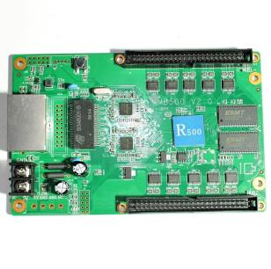 | Контроллер HD-R500 2*50 PIN | Разрешение: 256*128 Метод сканирования: 1/13 Разъемы: 2x50 PIN Поддерживаемые датчики: температура, влажность Напряжение: 5V (3.5V ~ 6.5V) Рабочая температура: -30 ° C ~+ 50 ° C Цветность: полноцветный | 5,574.6 | 6,894.9
УТ000006646 |  | Контроллер HD-R501 12*HUB75E | Разрешение: 256*128 Метод сканирования: 1/13 Разъемы: 12 x HUB75E Поддерживаемые датчики: температура, влажность Напряжение: 5V (3.5V ~ 6.5V) Рабочая температура: -30 ° C ~+ 50 ° C Цветность: полноцветный | 1,915.2 | 2,368.8
Хабы HUIDU
Артикул | Изображение | Наименование | Характеристики
УТ000006647 |  | Контроллер HUB75B-8 Universal | HUB-адаптер используется для подключения полноцветных LED-модулей к контроллеру, используя HUB75E-выходы. Оснащен 8 HUB-выходами Тип применения: любые типы контроллеров с разъемом 50pin Количество рядов: 8 Подходит для модулей: P16, P10, P8, P7,62, P6, P5, P4, P3, P2 и все остальные модули, которые имеют интерфейс соединения HUB75, HUB75B или HUB75E | 444.6 | 549.9
УТ000006649 |  | Контроллер HUB75E-10 Universal | HUB-адаптер используется для подключения полноцветных LED-модулей к контроллеру, используя HUB75E-выходы. Оснащен 10 HUB-выходами Тип применения: Любые типы контроллеров с разъемом 50pin Количество рядов: 10 Подходит для модулей: P16, P10, P8, P7,62, P6, P5, P4, P3, P2 и все остальные модули, которые имеют интерфейс соединения HUB75, HUB75B или HUB75E | 692.0 | 855.9
УТ000006648 |  | Контроллер HUB75E-5 Universal | HUB-адаптер используется для подключения полноцветных LED-модулей к контроллеру, используя HUB75E-выходы. Оснащен 5 HUB-выходами Тип применения: Любые типы контроллеров с разъемом 50pin Количество рядов: 5 Подходит для модулей: P16, P10, P8, P7,62, P6, P5, P4, P3, P2 и все остальные модули, которые имеют интерфейс соединения HUB75, HUB75B или HUB75E | 421.8 | 521.7

